行车路线
6月7日速卖通总部试讲-行车路线
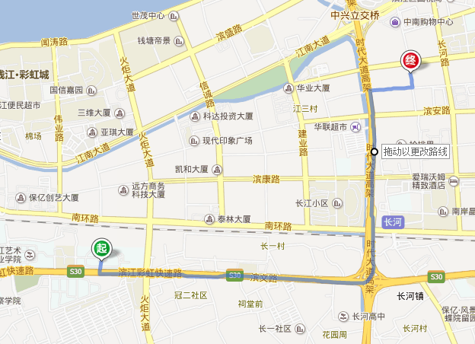

6
7

5

1
2
3
4

1 | 车开出校门，开到马路对面，左转
2 | 直行，过一个红灯后，上高架（彩虹快速路）
3 | 高架行驶2公里，靠右进入匝道--时代高架/复兴大桥方向
4 | 匝道分叉口靠左--上时代大道（北）/复兴大桥方向
5 | 行驶500米，靠右进入匝道--滨安路出口
6 | 直行，过一个红灯后，靠右路口右转-秋溢路
7 | 直行200米，网商路左转，即到达阿里巴巴东大门
8 | 门口横刀接待，取得进门贴纸，车辆进东大门后右转停车

